OSG Singelland
OSG Singelland
 | Singelland BHS | Singelland VHS | Singelland Het Drachtster Lyceum | Singelland De Venen | Singelland VO Surhuisterveen | Singelland ISK | Singelland Burgum | Singelland Burgum | Singelland OSA (ondersteuning Service en Advies) | Totalen OSG Singelland
 | 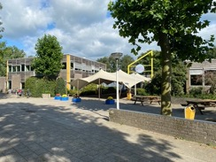 | 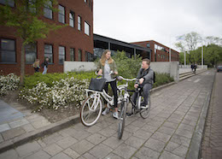 | 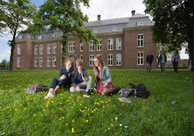 | 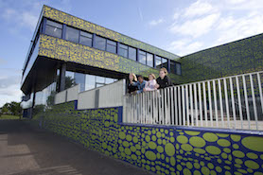 | 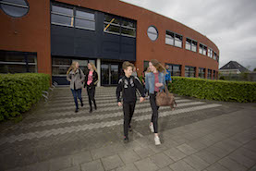 |  | 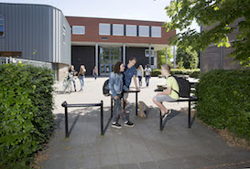
Adres | Hendrik Ringenoldusstrjitte 3 | Van Haersmasingel 37 | Torenstraat 28 | De Ring 4 | Langelaan 18 | Zetveld 38 | Schoolstraat 101 | Minnertshof 17 | Van Haersmasingel 37
Postcode Plaats | 8401 PV Gorredijk | 9201 KN Drachten | 9201 JW Drachten | 9202 NW. Drachten | 9231 EN. Surhuisterveen | 9202 LM. Drachten | 9251 EB. Burgum | 9251 BH. Burgum | 9201 KN Drachten
Brinnummer | 01WM | 04YE | 04YE | 04YE | 04YE | 04YE | 04YE | 04YE | 04YE
Bestuurder | Dhr. Drs. P. Schram
Digitaal Factuuradres | facturen@singelland.nl
Gegevens (peildatum 1 oktober 2022)
Aantal leerlingen | 458 | 770 | 1301 | 215 | 486 | 377 | 370 |  |  | 3977
Aantal onderwijzend personeel | 52 | 73 | 100 | 25 | 46 | 33 | 28 |  |  | 357
Aantal onderwijs ondersteunend | 22 | 34 | 23 | 21 | 13 | 14 | 11 |  | 84 | 138
Aantal niet te verlonen derden met toegang tot het systeem |  |  |  |  |  |  |  |  |  | 51
CAO | CAO Voortgezet Onderwijs
TOTAAL AANTAL VERLONINGEN |  |  |  |  |  |  |  |  |  | 495
Onderwijs aanbod | VMBO, HAVO-voorbereidend | VMBO, OOM | HAVO, VWO | Praktijkonderwijs | VMBO, HAVO (-onderhouw) | Internationale schakelklassen | VMBO, HAVO (-onderbouw) | HAVO (bovenbouw)
Leerling Administratie Systeem (LAS) | Som-today | Magister | Magister | Magister | Magister | Magister | Magister | Magister
Management informatie pakket | TIG/MMP | TIG/MMP | TIG/MMP | TIG/MMP | TIG/MMP | TIG/MMP | TIG/MMP | TIG/MMP | TIG/MMP
Formatie software pakket | Foleta | Foleta | Foleta | Foleta | Foleta | Foleta | Foleta | Foleta | Foleta
Financieel software pakket | Afas
HRM software pakket | Afas
Salaris | Afas
Overige modules Afas | Algemeen, CRM, Order management, Abonnementen, Projecten
Rapportage software pakket | TIG/MMP | TIG/MMP | TIG/MMP | TIG/MMP | TIG/MMP | TIG/MMP | TIG/MMP | TIG/MMP | TIG/MMP
Overige relevante software pakketten
Koppelingen in gebruik | DUO, Belastingdienst, Pensioenfonds (ABP), Bank, Mollie (betaalsystemen), KvK, Zorg van de Zaak (Arbo), WIS Collect (betaalsysteem voor ouders), Foleta, Vervangingsfonds/participatiefonds, Skoolsync, RAP (HRM portaal) TIG (MMP) (Toekomstig: Whitevision, Zenvoices, Ecobit, Digipoort)
Koppel-software | Arbit; School in Sync
OCR-software | Geen
Operating System (besturingssysteem) | Windows 10 | Windows10; IOS | Windows10; IOS | Windows10 | Windows10 | Windows10 | Windows10; IOS | Windows10; IOS | Windows10; IOS
Browsers | Chrome | Chrome, Edge, Safari | Chrome, Edge, Safari | Chrome, Edge | Chrome, Edge | Chrome, Edge | Chrome, Edge, Safari | Chrome, Edge, Safari | Chrome, Edge, Safari
Overige relevante software informatie
Journaalregels/ grootboekmutaties per jaar ca. |  |  |  |  |  |  |  |  |  | 100,000
Aantal verloningen per maand (gemiddeld) |  |  |  |  |  |  |  |  |  | 600
ESS (gemiddeld) |  |  |  |  |  |  |  |  |  | 600
MSS (gemiddeld) |  |  |  |  |  |  |  |  |  | 40
Externen met toegang (gemiddeld) |  |  |  |  |  |  |  |  |  | 50
Salarisadministrateur |  |  |  |  |  |  |  |  |  | 1 | moet worden opgeleid
Functioneel beheerder |  |  |  |  |  |  |  |  |  | 1 | moet worden opgeleid
HR-advies/ administratie |  |  |  |  |  |  |  |  |  | 4 | moet worden opgeleid

OVO Fryslân-Noord
Stichting Openbaar Voortgezet Onderwijs Fryslân-noord
 | PJ Dalton Dokkum | PJ Stedelijk Gymnasium (twee bij elkaar liggende gebouwen) |  | PJ Leeuwarder Lyceum | PJ MHS | PJ Impulse Leeuwarden | PJ Impulse Kollum | PJ De Brêge | PJ De Dyk | PJ ISK |  | PJ Ynsicht | Simon Vestdijk | Simon Vestdijk | De Jutter | Servicebureau OVO Fryslân-Noord | Totalen Stichting Openbaar Voortgezet Onderwijs Fryslân-noord
 | 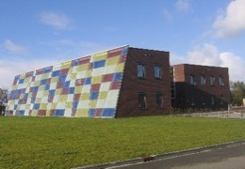 | 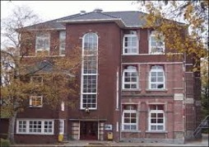 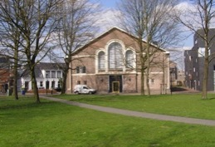 |  | 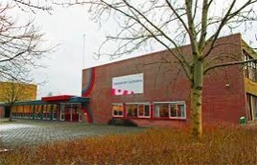 | 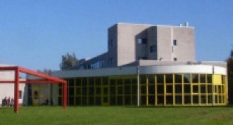 |  | 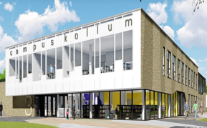 | 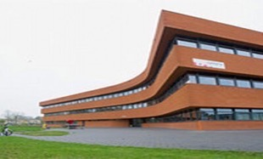 | 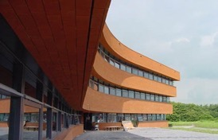 |  |  | 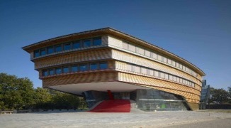 | 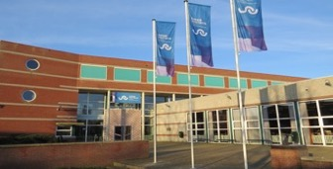 | 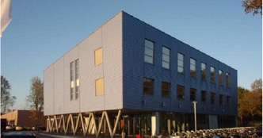 | 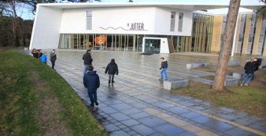 | 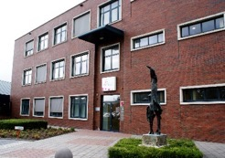
Adres | Parklaan 1 | Noorderweg 1 | Arendstuin 35 | Dr. Jacob Botkeweg 3 | Douwe Kalmaleane 2/4 |  | Gerrit Bleekerstraat 3 | Egelantierstraat 88 | Egelantierstraat 86 | Hempenserweg 33 | Melkemastate 29 | Prinsessenweg 4 | Kon. Julianastraat 3 | Ijsbaanweg 6 | Lutinelaan 3 | Elzenstraat 5
Postcode Plaats | 9103 ST Dokkum | 8911 ES Leeuwarden | 8911 ET Leeuwarden | 8935 AB Leeuwarden | 8915 HA Leeuwarden |  | 9291 BS Kollom | 8924 EP Leeuwarden | 8924 EP Leeuwarden | 8935 BC Leeuwarden | 8925 AX Leeuwarden | 8931 EG Leeuwarden | 8862 TA Harlingen | 8801 ER Franeker | 8899 BD Vlieland | 8924 JN Leeuwarden
Brinnummer | 20DL | 20DL | 20DL | 20DL | 20DL | 20DL10 | 20DL | 20DL | 20DL | 20DL | 20DL | 20DL | 14DC | 14DC | 19EO/14DC | 20DL
Bestuurder | Dhr. F. Bangma
Digitaal Factuuradres | facturen@ovo-fryslannoord.nl
Gegevens (peildatum 1 oktober 2022)
Aantal leerlingen | 413 | 465 |  | 781 | 448 | 459 | 354 | 223 | 455 | 190 | 66 | 440 | 1010 | 285 | 20 |  | 5609
Aantal onderwijzend personeel | 30 | 34 |  | 64 | 42 | 38 | 29 | 26 | 36 | 27 |  | 49 | 92 | 16 | 12 | 3 | 498
Aantal onderwijs ondersteunend | 11 | 11 |  | 16 | 9 | 14 | 10 | 18 | 11 | 17 |  | 16 | 24 | 4 | 4 | 35 | 200
Aantal niet te verlonen derden met toegang tot het systeem | 5 | 1 |  | 6 | 10 | 4 | 2 | 5 | 13 | 11 |  | 12 | 8 | 6 | 0 | 21 | 104
CAO | CAO Voortgezet Onderwijs |  |  |  |  |  |  |  |  |  |  |  |  |  | CAO Voortgezet Onderwijs CAO Primair Onderwijs | CAO Voortgezet Onderwijs
TOTAAL AANTAL VERLONINGEN |  |  |  |  |  |  |  |  |  |  |  |  |  |  |  |  | 698
Onderwijs aanbod | VMBO-k+,VMBO-t, HAVO | VWO |  | HAVO, VWO | MAVO, HAVO | VMBO-t, HAVO, VWO | VMBO-t, HAVO, VWO | Praktijkonderwijs Schakelonderwijs 8+ | VMBO-t, HAVO | ISK NT2-onderwijs |  | VMBO-b, -k en gemengde leerweg | VMBO, MAVO, HAVO, Atheneum PRO | VMBO, MAVO | MAVO
Leerling Administratie Systeem (LAS) | Som-today | Som-today |  | Som-today | Som-today | Som-today | Som-today | Som-today | Som-today | Som-today |  | Som-today | Magister | Magister | Magister
Management informatie pakket | Cum Laude | Cum Laude |  | Cum Laude | Cum Laude | Cum Laude | Cum Laude | Cum Laude | Cum Laude | Cum Laude |  | Cum Laude | Cum Laude | Cum Laude | nvt | Cum Laude
Formatie software pakket | Zermelo | Zermelo |  | Zermelo | Zermelo | Zermelo | Zermelo | Zermelo | Zermelo | Zermelo |  | Zermelo | Zermelo | Zermelo | Excel | Zermelo
Financieel software pakket | Afas |  |  |  |  |  |  |  |  |  |  |  |  |  | Exact online | Afas
HRM software pakket | Afas
Salaris | Afas
Overige modules Afas | Algemeen, CRM, Order management, Abonnementen, Projecten
Rapportage software pakket | Capisci | Capisci |  | Capisci | Capisci | Capisci | Capisci | Capisci | Capisci | Capisci |  | Capisci | Capisci | Capisci
Overige relevante software pakketten | Kas en Pas | Kas en Pas |  | Kas en Pas | Kas en Pas | Kas en Pas | Kas en Pas | Kas en Pas | Kas en Pas | Kas en Pas |  | Kas en Pas | Kas en Pas | Kas en Pas | Kas en Pas | Kas en Pas
Koppelingen in gebruik | DUO, Belastingdienst, Pensioenfonds (ABP), Bank,
Koppel-software | Arbit; School in Sync
OCR-software | Geen
Operating System (besturingssysteem) | Windows10; IOS | Window10;IOS |  | Windows10 | Windows10 | Windows10 | Windows10 | Windows10 | Windows10; IOS | Windows10 |  | Windows10 | Windows10; IOS | Windows10; IOS | Windows10, Cloudwise | Windows10, Cloudwise
Browsers | Edge; Safari | Edge; Safari |  | Edge | Edge | Edge | Edge | Edge | Edge; Safari | Edge |  | Edge | Edge; Safari | Edge; Safari | Google | Google
Overige relevante software informatie
Journaalregels/ grootboekmutaties per jaar ca. |  |  |  |  |  |  |  |  |  |  |  |  |  |  |  |  | 480000
Aantal verloningen |  |  |  |  |  |  |  |  |  |  |  |  |  |  |  |  | 700
ESS |  |  |  |  |  |  |  |  |  |  |  |  |  |  |  | Inclusief 34 externen | 770
MSS |  |  |  |  |  |  |  |  |  |  |  |  |  |  |  |  | 36
Externen met toegang |  |  |  |  |  |  |  |  |  |  |  |  |  |  |  |  | 34
Salarisadministrateur |  |  |  |  |  |  |  |  |  |  |  |  |  |  |  |  | 2 | moet worden opgeleid
Functioneel beheerder |  |  |  |  |  |  |  |  |  |  |  |  |  |  |  |  | 0
HR-advies/ administratie |  |  |  |  |  |  |  |  |  |  |  |  |  |  |  |  | 3 | moet worden opgeleid
Personeeladministratie |  |  |  |  |  |  |  |  |  |  |  |  |  |  |  |  | 2 | moet worden opgeleid

Simant
Simant
 | Linde college | SG Eekeringe | RSG Trom Meesters | RSG Trom Meesters | Stellingwerf college | Totalen Simant
 | 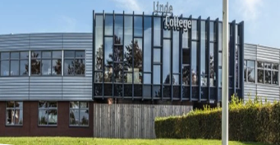 | 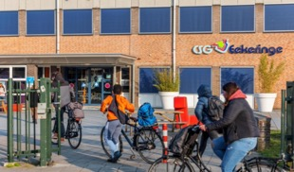 | 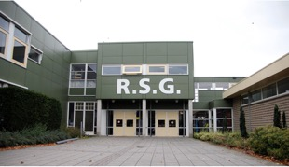 | 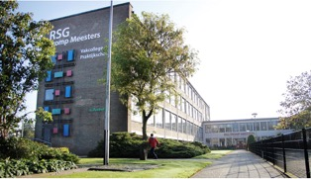 | 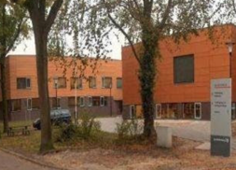
Adres | Drafsportlaan 22 | Oostwijkstraat 8 | Lijsterbesstraat 1 | Stationstraat 40 | Quadoelenweg 29
Postcode Plaats | 8472 AS Wolvega | 8331 ED Steenwijk | 8331 NS Steenwijk | 8331 GK Steenwijk | 8431 LN Oosterwolde
Brinnummer | 19LO | 23 WU | 16GZ00 |  | 0015VQ
Bestuurder | Dhr. M.O. Vrolijk
Digitaal Factuuradres | factuur@lindecollege.nl | facturen@eekeringe.nl | debiteur@rsgtrompmeesters.nl |  | finadmin@stellingwerfcollege.nl
Gegevens (peildatum 1 oktober 2022)
Aantal leerlingen | 1107 | 479 | 1005 | 188 | 1121 | 3900
Aantal onderwijzend personeel | 103 | 52 | 101 | 34 | 99 | 389
Aantal onderwijs ondersteunend | 50 | 20 | 51 | 15 | 46 | 182
Aantal niet te verlonen derden met toegang tot het systeem | 10 | 5 | 12 | 3 | 6 | 36
CAO | CAO Vooortgezet onderwijs
TOTAAL AANTAL VERLONINGEN |  |  |  |  |  | 571
Onderwijs aanbod | VMBO, MAVO, HAVO, VWO |  | MAVO, HAVO, VWO | Plus (VSO) en Pro | VMBO, MAVO, HAVO, VWO
Leerling Administratie Systeem (LAS) | Magister | Magister | Magister | Magister | Magister
Management informatie pakket | TIG/MMP | TIG/MMP | TIG/MMP | TIG/MMP | TIG/MMP
Formatie software pakket | FoLeTa | FoLeTa | FoLeTa | FoLeTa | FoLeTa
Financieel software pakket | AFAS | AFAS | AFAS | AFAS | AFAS
HRM software pakket | AFAS | AFAS | AFAS | AFAS | AFAS
Salaris | AFAS | AFAS | AFAS | AFAS | AFAS
Overige modules (Afas)
Rapportage software pakket | TIG/MMP | TIG/MMP | TIG/MMP | TIG/MMP | TIG/MMP
Overige relevante software pakketten | Capisci (Datapas) | Capisci (Datapas) | Capisci (Datapas) | Capisci (Datapas) | Capisci (Datapas)
Koppelingen in gebruik | DUO, Belastingdienst, Pensioenfonds (ABP), Bank, Mollie (betaalsystemen), KvK, Flexdossier (Arbo), WIS Collect (betaalsysteem voor ouders), Foleta, Whitevision, TIG (MMP)
Koppel-software | Educonnector van DWE ICT voor koppeling AD
OCR-software | Whitevision
Operating System (besturingssysteem) | Windows10 | Windows10 | Windows10 | Windows10 | Windows10
Browsers | Chrome, Edge | Chrome, Edge | Chrome, Edge | Chrome, Edge | Chrome, Edge
Overige relevante software informatie
Journaalregels/ grootboekmutaties per jaar ca. |  |  |  |  |  | 98,000
Aantal verloningen |  |  |  |  |  | 550
ESS |  |  |  |  |  | 550
MSS |  |  |  |  |  | 25
Externen met toegang |  |  |  |  |  | 20
Salarisadministrateur |  |  |  |  |  | 2 | moet worden opgeleid
Functioneel beheerder |  |  |  |  |  | 2 | moet worden opgeleid
HR-advies/ administratie |  |  |  |  |  | 7 | moet worden opgeleid

